NDF-01
Comisión Municipal de Cultura Física y Deporte de León, Guanajuato |  | Ejercicio: | 2024
Notas de Disciplina Financiera |  | Periodicidad: | Trimestral
Correspondiente del 01 de Enero al 31 de Marzo del 2024 |  | Corte: | 1

 | 1. Balance Presupuestario de Recursos Disponibles Negativo

Se informará:
a) Acciones para recuperar el Balance Presupuestario de Recursos Disponibles Sostenible.

 | Favor de ver el instructivo de esta nota (NDF-01):
 | En caso de no obtener un Balance Presupuestario de Recursos Disponibles Negativo, indicar la aclaración.

Fundamento Artículo 6 y 19 LDF

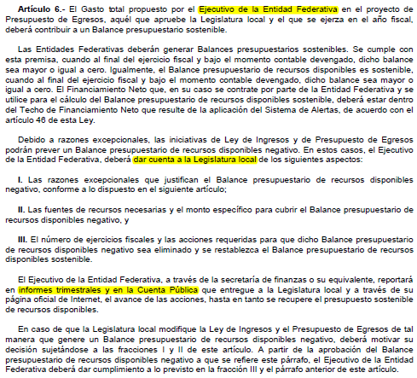

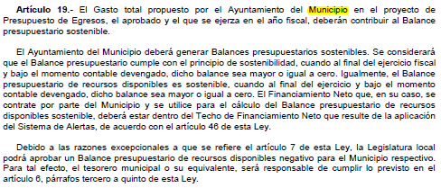

 | No procede toda vez que el resultado es positivo

NDF-06
Comisión Municipal de Cultura Física y Deporte de León, Guanajuato |  | Ejercicio: | 2024
Notas de Disciplina Financiera |  | Periodicidad: | Trimestral
Correspondiente del 01 de Enero al 31 de Marzo del 2024 |  | Corte: | 1

 | 6. Evaluación de Cumplimiento

Se revelará:
a) La información relativa al cumplimiento de los convenios de Deuda Garantizada.

Fundamento
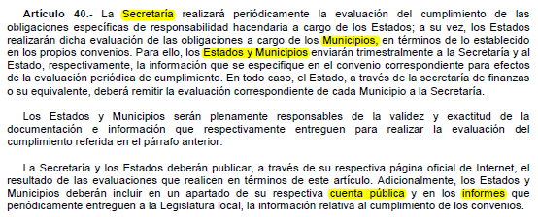

 | No Aplica

